Polska a UE
Średnie miesięczne ceny skupu mleka surowego

Dane Komisji Europejskiej

KRAJ | I | II | III | IV | V | VI | VII | VIII | IX | X | XI | XII | I-2005 | II | III | IV | V | VI | VII | VIII | IX | X | XI | XII | I-16 | II | III | IV | V | VI | VII | VIII | IX | X | XI | XII | I-17 | II | III | IV | V | VI | VII | VIII | IX | X | XI | XII | I-18 | II | III | IV | V | VI | VII | VIII
Francja | 29.220 | 29.040 | 27.180 | 24.740 | 25.750 | 26.440 | 28.420 | 30.560 | 30.770 | 30.400 | 30.160 | 29.770 | 30.840 | 30.260 | 28.460 | 26.590 | 26.180 | 26.720 | 28.190 | 30.520 | 32.650 | 32.4 | 32.5 | 32.1 | 29.1 | 28.9 | 28.0 | 28.4 | 28.8 | 28.7 | 28.4 | 29.4 | 30.2 | 31.6 | 32.3 | 32.7 | 34.2 | 33.3 | 30.5 | 33.6 | 32.4 | 32.3 | 34.0 | 35.0 | 36.6 | 36.2 | 36.4 | 36.0 | 35.3 | 35.0 | 33.9 | 32.3 | 32.4 | 33.6 | 33.7
Niemcy | 28.640 | 28.120 | 27.710 | 27.650 | 27.990 | 27.780 | 27.870 | 28.440 | 29.690 | 30.990 | 31.500 | 30.520 | 27.250 | 26.750 | 26.450 | 26.300 | 26.150 | 26.320 | 26.350 | 26.700 | 28.770 | 34.4 | 34.7 | 34.4 | 28.9 | 28.1 | 27.3 | 25.7 | 24.0 | 23.2 | 23.4 | 24.3 | 26.4 | 30.4 | 33.1 | 33.7 | 34.1 | 34.0 | 33.6 | 33.5 | 33.8 | 34.4 | 35.9 | 37.4 | 39.4 | 40.3 | 40.5 | 40.0 | 36.8 | 34.9 | 34.2 | 33.0 | 32.4 | 32.6 | 33.2
Polska |  |  |  |  | 16.900 | 20.700 | 22.000 | 22.230 | 22.800 | 23.400 | 24.700 | 25.500 | 26.620 | 26.410 | 25.800 | 25.190 | 24.910 | 23.950 | 23.970 | 24.590 | 24.970 | 28.9 | 30.1 | 29.8 | 26.1 | 25.6 | 25.7 | 24.4 | 23.3 | 23.1 | 23.3 | 25.0 | 26.4 | 28.3 | 29.6 | 30.7 | 30.2 | 30.6 | 30.5 | 30.7 | 31.0 | 31.3 | 31.6 | 32.6 | 33.7 | 34.8 | 36.0 | 36.1 | 34.0 | 33.0 | 32.4 | 32.0 | 30.7 | 30.4 | 30.4
Słowacja | 22.510 | 22.790 | 22.970 | 23.010 | 22.260 | 22.610 | 22.680 | 22.610 | 22.870 | 23.350 | 23.880 | 24.430 | 25.110 | 25.110 | 25.280 | 24.530 | 24.610 | 24.290 | 23.730 | 24.180 | 24.370 | 29.3 | 29.9 | 30.6 | 27.5 | 26.8 | 25.9 | 24.7 | 23.7 | 23.2 | 23.1 | 23.4 | 24.2 | 25.8 | 27.1 | 28.3 | 29.2 | 29.5 | 29.5 | 29.8 | 29.9 | 30.0 | 30.5 | 30.9 | 32.0 | 33.1 | 33.6 | 34.0 | 33.7 | 33.0 | 32.4 | 30.9 | 30.7 | 30.6 | 30.8
Czechy | 24.140 | 24.010 | 24.130 | 24.420 | 24.990 | 24.990 | 25.120 | 25.120 | 25.370 | 25.780 | 26.460 | 27.220 | 27.560 | 27.630 | 27.360 | 27.160 | 27.000 | 26.620 | 26.010 | 26.210 | 27.000 | 27.6 | 31.2 | 31.0 | 26.4 | 25.5 | 24.5 | 23.6 | 22.5 | 22.0 | 22.0 | 22.3 | 23.1 | 24.4 | 25.7 | 27.0 | 28.0 | 28.8 | 29.3 | 29.9 | 30.4 | 31.0 | 31.5 | 31.6 | 33.1 | 34.7 | 35.2 | 35.4 | 34.5 | 33.8 | 32.8 | 32.1 | 31.2 | 30.8 | 28.2

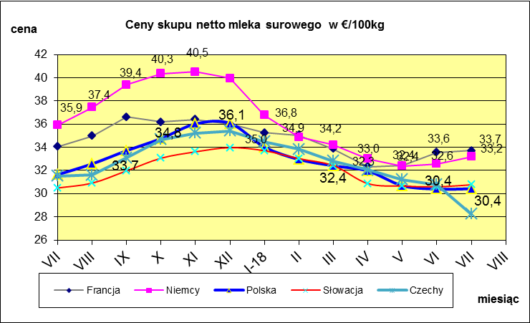
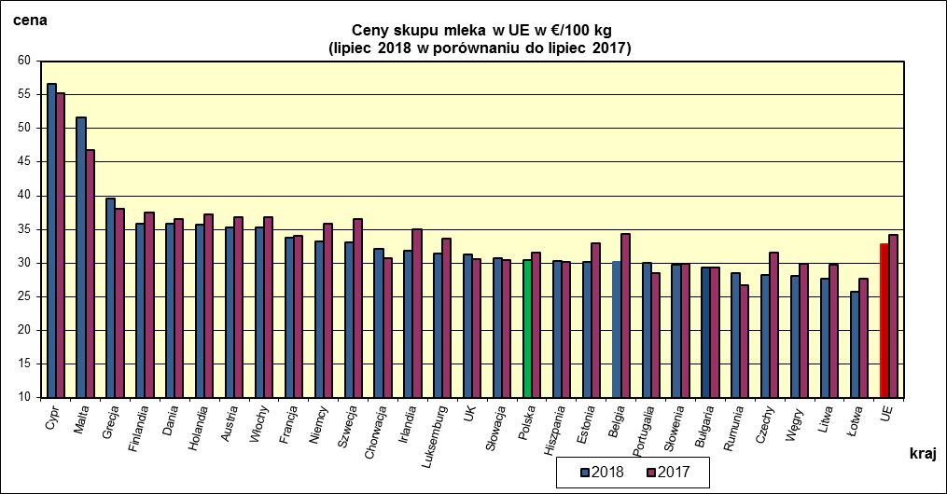
 | dane wstępne |  |  |  |  |  |  |  |  |  |  |  |  |  |  |  |  |  |  |  |  |  | VII-2018 | VII-2017
 |  |  |  |  |  |  |  |  |  |  |  |  |  |  |  |  |  |  |  |  |  | Cypr | 56.67 | 55.3
 |  |  |  |  |  |  |  |  |  |  |  |  |  |  |  |  |  |  |  |  |  | Malta | 51.57 | 46.73
 |  |  |  |  |  |  |  |  |  |  |  |  |  |  |  |  |  |  |  |  |  | Grecja | 39.53 | 38.02
 |  |  |  |  |  |  |  |  |  |  |  |  |  |  |  |  |  |  |  |  |  | Finlandia | 35.83 | 37.5
 |  |  |  |  |  |  |  |  |  |  |  |  |  |  |  |  |  |  |  |  |  | Dania | 35.83 | 36.58
 |  |  |  |  |  |  |  |  |  |  |  |  |  |  |  |  |  |  |  |  |  | Holandia | 35.75 | 37.25
 |  |  |  |  |  |  |  |  |  |  |  |  |  |  |  |  |  |  |  |  |  | Austria | 35.33 | 36.76
 |  |  |  |  |  |  |  |  |  |  |  |  |  |  |  |  |  |  |  |  |  | Włochy | 35.25 | 36.78
 |  |  |  |  |  |  |  |  |  |  |  |  |  |  |  |  |  |  |  |  |  | Francja | 33.7 | 34.04
 |  |  |  |  |  |  |  |  |  |  |  |  |  |  |  |  |  |  |  |  |  | Niemcy | 33.19 | 35.89
 |  |  |  |  |  |  |  |  |  |  |  |  |  |  |  |  |  |  |  |  |  | Szwecja | 33.02 | 36.59
 |  |  |  |  |  |  |  |  |  |  |  |  |  |  |  |  |  |  |  |  |  | Chorwacja | 32.16 | 30.67
 |  |  |  |  |  |  |  |  |  |  |  |  |  |  |  |  |  |  |  |  |  | Irlandia | 31.76 | 34.96
 |  |  |  |  |  |  |  |  |  |  |  |  |  |  |  |  |  |  |  |  |  | Luksemburg | 31.36 | 33.63
 |  |  |  |  |  |  |  |  |  |  |  |  |  |  |  |  |  |  |  |  |  | UK | 31.26 | 30.53
 |  |  |  |  |  |  |  |  |  |  |  |  |  |  |  |  |  |  |  |  |  | Słowacja | 30.77 | 30.49
 | Ceny sprzedaży netto odtłuszczonego mleka w proszku i masła ekstra w blokach*. |  |  |  |  |  |  |  |  |  |  |  |  |  |  |  |  |  |  |  |  | Polska | 30.42 | 31.61
 |  |  |  |  |  |  |  |  |  |  |  |  |  |  |  |  |  |  |  |  |  | Hiszpania | 30.29 | 30.1
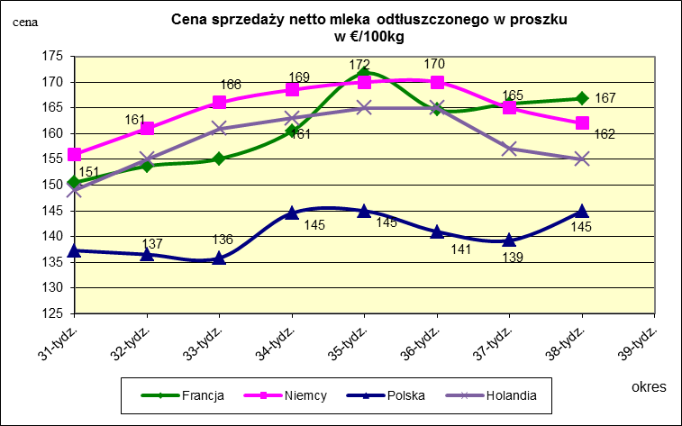
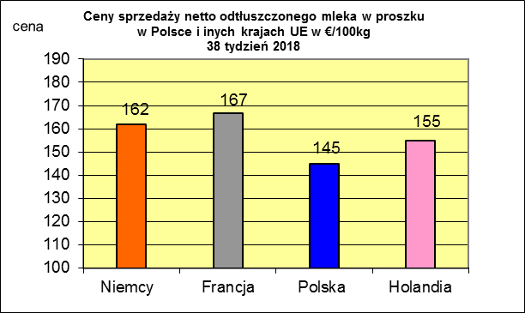
 |  |  |  |  |  |  |  |  |  |  |  |  |  |  |  |  |  |  |  |  |  | Estonia | 30.18 | 32.87
 |  |  |  |  |  |  |  |  |  |  |  |  |  |  |  |  |  |  |  |  |  | Belgia | 30.17 | 34.32
 |  |  |  |  |  |  |  |  |  |  |  |  |  |  |  |  |  |  |  |  |  | Portugalia | 30.07 | 28.47
 |  |  |  |  |  |  |  |  |  |  |  |  |  |  |  |  |  |  |  |  |  | Słowenia | 29.78 | 29.85

 |  |  |  |  |  |  |  |  |  |  |  |  |  |  |  |  |  |  |  |  |  | Bułgaria | 29.36 | 29.31
 |  |  |  |  |  |  |  |  |  |  |  |  |  |  |  |  |  |  |  |  |  | Rumunia | 28.45 | 26.66
 |  |  |  |  |  |  |  |  |  |  |  |  |  |  |  |  |  |  |  |  |  | Czechy | 28.23 | 31.54
 |  |  |  |  |  |  |  |  |  |  |  |  |  |  |  |  |  |  |  |  |  | Węgry | 28.04 | 29.88
 |  |  |  |  |  |  |  |  |  |  |  |  |  |  |  |  |  |  |  |  |  | Litwa | 27.65 | 29.81
 |  |  |  |  |  |  |  |  |  |  |  |  |  |  |  |  |  |  |  |  |  | Łotwa | 25.79 | 27.74
 |  |  |  |  |  |  |  |  |  |  |  |  |  |  |  |  |  |  |  |  |  | UE | 32.84 | 34.17

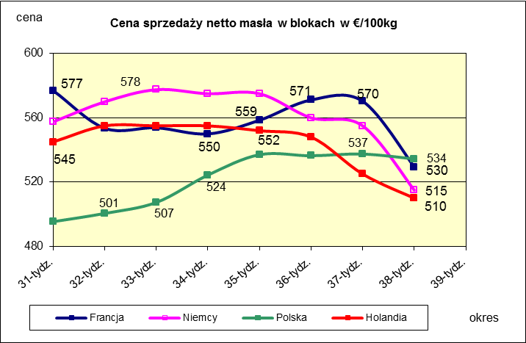
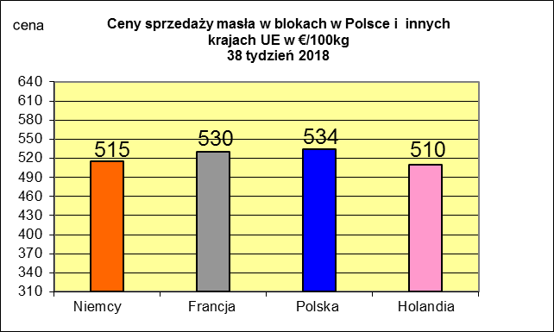
 |  |  |  |  |  |  |  |  |  |  |  |  |  |  |  |  |  |  |  |  |  |  | 2017r. | 2016r.
 |  |  |  |  |  |  |  |  |  |  |  |  |  |  |  |  |  |  |  |  |  | Cypr | 55.88 | 56
 |  |  |  |  |  |  |  |  |  |  |  |  |  |  |  |  |  |  |  |  |  | Grecja | 38.79 | 38.65
 |  |  |  |  |  |  |  |  |  |  |  |  |  |  |  |  |  |  |  |  |  | Holandia | 37.96 | 28.38
 |  |  |  |  |  |  |  |  |  |  |  |  |  |  |  |  |  |  |  |  |  | Szwecja | 37.94 | 30.7
 |  |  |  |  |  |  |  |  |  |  |  |  |  |  |  |  |  |  |  |  |  | Finlandia | 37.63 | 37.2
 |  |  |  |  |  |  |  |  |  |  |  |  |  |  |  |  |  |  |  |  |  | Austria | 37.34 | 31.17
 |  |  |  |  |  |  |  |  |  |  |  |  |  |  |  |  |  |  |  |  |  | Włochy | 37.02 | 31.99
 |  |  |  |  |  |  |  |  |  |  |  |  |  |  |  |  |  |  |  |  |  | Dania | 36.79 | 28.68
 |  |  |  |  |  |  |  |  |  |  |  |  |  |  |  |  |  |  |  |  |  | Irlandia | 36.42 | 28.1
 |  |  |  |  |  |  |  |  |  |  |  |  |  |  |  |  |  |  |  |  |  | Niemcy | 36.41 | 27.38
 |  |  |  |  |  |  |  |  |  |  |  |  |  |  |  |  |  |  |  |  |  | Luksemburg | 35.42 | 28
 |  |  |  |  |  |  |  |  |  |  |  |  |  |  |  |  |  |  |  |  |  | Belgia | 35.05 | 26.7
 |  |  |  |  |  |  |  |  |  |  |  |  |  |  |  |  |  |  |  |  |  | Francja | 34.4 | 30.18
 |  |  |  |  |  |  |  |  |  |  |  |  |  |  |  |  |  |  |  |  |  | Estonia | 32.68 | 23.76
 |  |  |  |  |  |  |  |  |  |  |  |  |  |  |  |  |  |  |  |  |  | Polska | 32.37 | 25.96
 |  |  |  |  |  |  |  |  |  |  |  |  |  |  |  |  |  |  |  |  |  | UK | 31.89 | 27.18
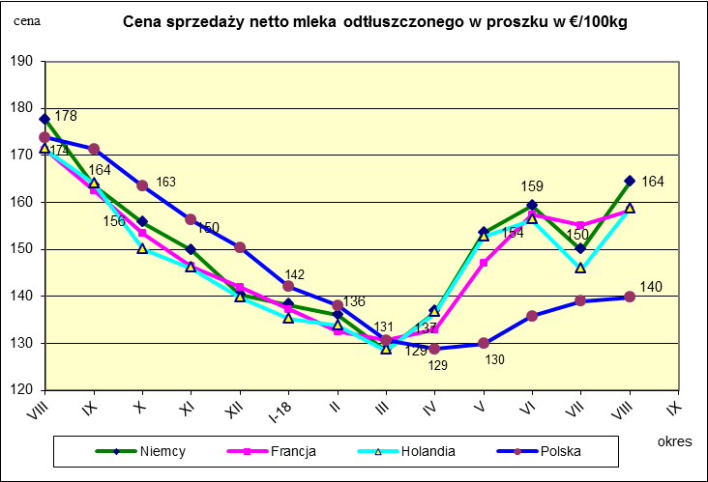
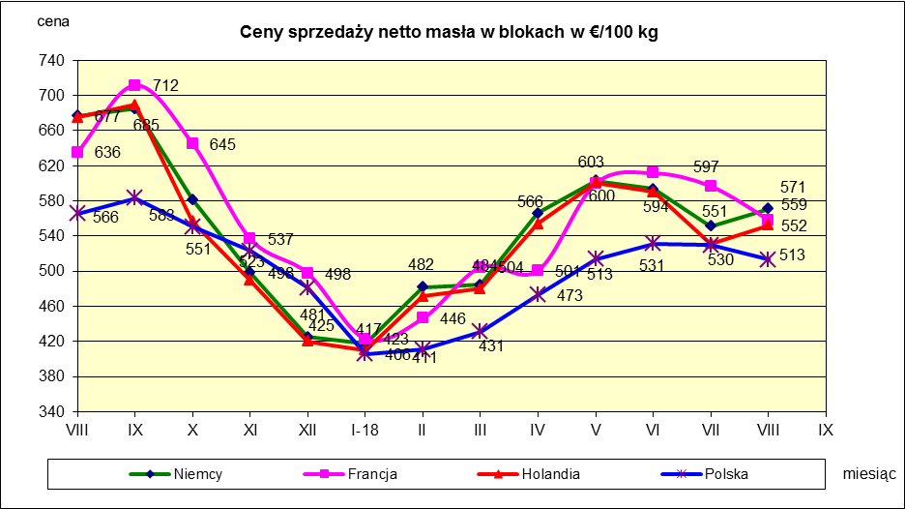
 |  |  |  |  |  |  |  |  |  |  |  |  |  |  |  |  |  |  |  |  |  | Czechy | 31.59 | 24.08
 |  |  |  |  |  |  |  |  |  |  |  |  |  |  |  |  |  |  |  |  |  | Słowacja | 30.99 | 25.31
 |  |  |  |  |  |  |  |  |  |  |  |  |  |  |  |  |  |  |  |  |  | Hiszpania | 30.96 | 29.12
 |  |  |  |  |  |  |  |  |  |  |  |  |  |  |  |  |  |  |  |  |  | Litwa | 30.61 | 21.72
 |  |  |  |  |  |  |  |  |  |  |  |  |  |  |  |  |  |  |  |  |  | Węgry | 30.48 | 23.8
 |  |  |  |  |  |  |  |  |  |  |  |  |  |  |  |  |  |  |  |  |  | Słowenia | 30.32 | 25.28
 |  |  |  |  |  |  |  |  |  |  |  |  |  |  |  |  |  |  |  |  |  | Łotwa | 29.76 | 21.63
 |  |  |  |  |  |  |  |  |  |  |  |  |  |  |  |  |  |  |  |  |  | Portugalia | 29.68 | 27.77
 |  |  |  |  |  |  |  |  |  |  |  |  |  |  |  |  |  |  |  |  |  | Rumunia | 29.19 | 25.66
 |  |  |  |  |  |  |  |  |  |  |  |  |  |  |  |  |  |  |  |  |  | UE | 34.86 | 28.46

*Źródło:clal.it, FranceAgriMer, prodzuivel.nl

Średnie mies. 2016-2018
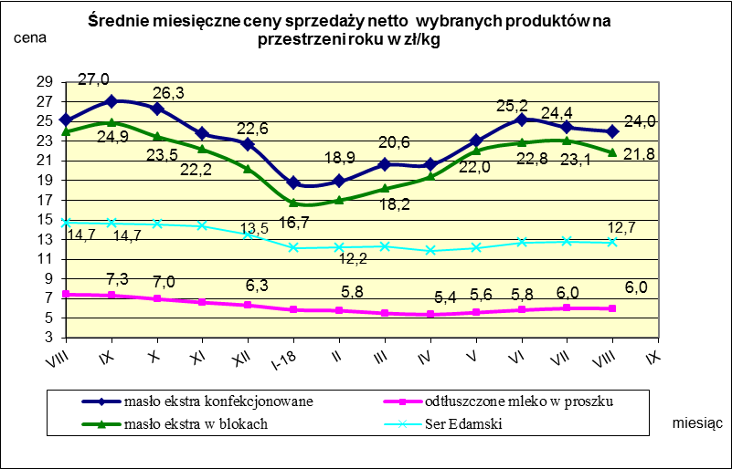

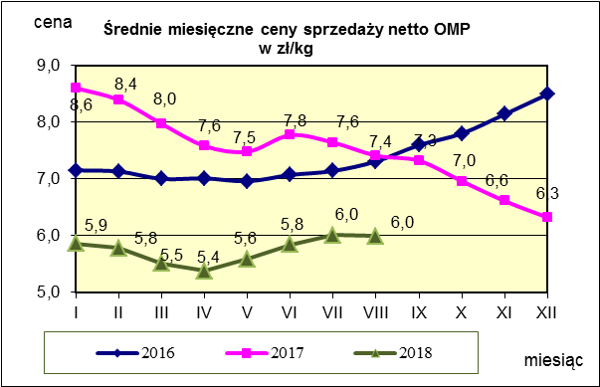
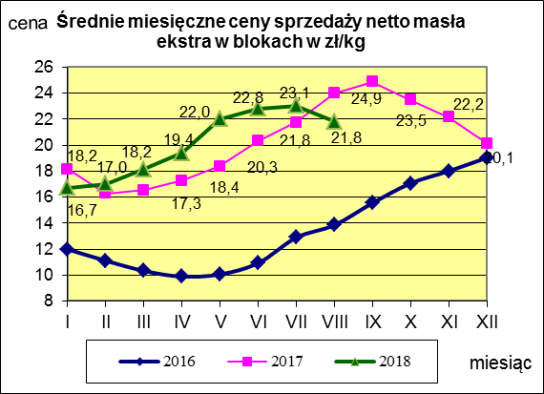
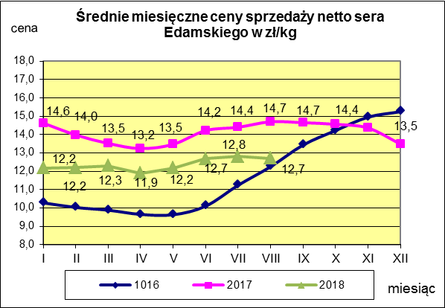

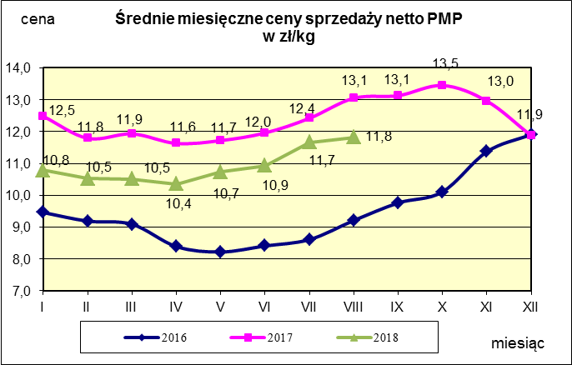
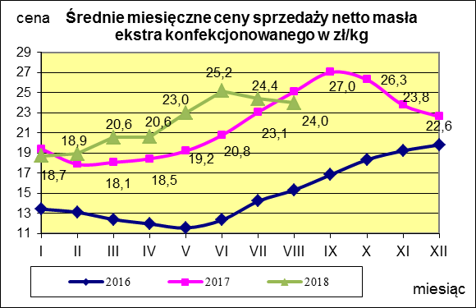
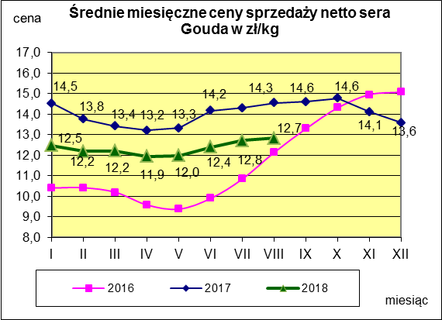

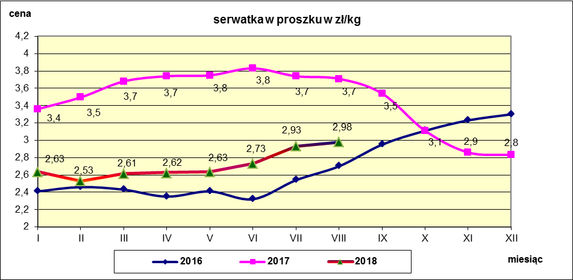

c. sprzedaży sery i twarogi
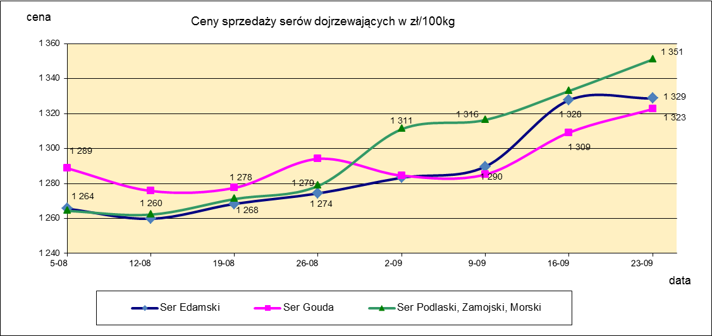
Ceny sprzedaży (NETTO) wybranych produktów mleczarskich za okres: 17-23.09.2018r.
Średnie ceny liczone są jako średnia ważona za 100 kg.
Daty podane w tabelach oznaczają ostatni dzień analizowanego tygodnia (poniedziałek - niedziela)
TOWAR | Rodzaj | POLSKA |  |  | MAKROREGION
 |  |  |  |  | PÓŁNOCNY |  |  | CENTRALNY |  |  | POŁUDNIOWO-WSCHODNI |  |  | ZACHODNI
 |  | Cena [zł/100kg] |  | Tygodn. zmiana | Cena [zł/100kg] |  | Tygodn. zmiana | Cena [zł/100kg] |  | Tygodn. zmiana | Cena [zł/100kg] |  | Tygodn. zmiana | Cena [zł/100kg] |  | Tygodn. zmiana
 |  | 2018-09-23 | 2018-09-16 | ceny [%] | 2018-09-23 | 2018-09-16 | ceny [%] | 2018-09-23 | 2018-09-16 | ceny [%] | 2018-09-23 | 2018-09-16 | ceny [%] | 2018-09-23 | 2018-09-16 | ceny [%]
SERY DOJRZEWAJĄCE | EDAMSKI | 1,328.70 | 1,327.69 | 0.1 | 1,349.10 | 1,364.23 | -1.1 | 1,377.64 | 1,372.28 | 0.4 | nld | nld | - | 1,125.13 | 1,126.84 | -0.2
 | GOUDA | 1,322.60 | 1,309.14 | 1.0 | 1,319.93 | 1,299.95 | 1.5 | 1,331.67 | 1,338.24 | -0.5 | 1,356.98 | 1,375.78 | -1.4 | 1,274.57 | 1,273.92 | 0.1
 | CHEDDAR | 1,407.35 | 1,474.46 | -4.6 | nld | nld | - | nld | nld | - | -- | -- | -- | -- | -- | --
 | EMENTALER | 1,493.21 | 1,480.84 | 0.8 | 1,583.07 | 1,594.24 | -0.7 | nld | nld | - | nld | nld | - | nld | nld | -
 | PODLASKI, ZAMOJSKI, MORSKI | 1,350.95 | 1,332.93 | 1.4 | 1,342.14 | 1,324.60 | 1.3 | nld | nld | - | 1,378.96 | 1,375.77 | 0.2 | nld | nld | -
 | PARMEZAN | -- | nld | - | -- | nld | - | -- | -- | -- | -- | -- | -- | -- | -- | --
 | RADAMER | nld | nld | - | -- | -- | -- | -- | -- | -- | nld | nld | - | -- | -- | --
Ser typu MOZZARELLA |  | 1,438.26 | 1,451.96 | -0.9 | 1,448.56 | 1,462.83 | -1.0 | 1,450.69 | 1,469.72 | -1.3 | 1,303.02 | 1,291.19 | 0.9 | -- | -- | --
Ser typu FETA |  | 1,083.78 | 1,099.93 | -1.5 | nld | nld | - | nld | nld | - | nld | nld | - | -- | -- | --
SERY PLEŚNIOWE |  | 2,035.69 | 1,889.24 | 7.8 | nld | nld | - | -- | -- | -- | -- | -- | -- | 2,239.26 | 2,013.13 | 11.2
SERY i TWAROGI ŚWIEŻE | twaróg min. 40% tł. | 925.43 | 923.17 | 0.2 | 928.05 | 934.05 | -0.6 | 1,015.98 | 1,009.19 | 0.7 | 923.56 | 919.67 | 0.4 | 786.22 | 773.98 | 1.6
 | serek granulowany min. 40% tł. | 671.87 | 674.12 | -0.3 | nld | nld | - | nld | nld | - | nld | nld | - | nld | nld | -

c. sprzedaży produkty stałe
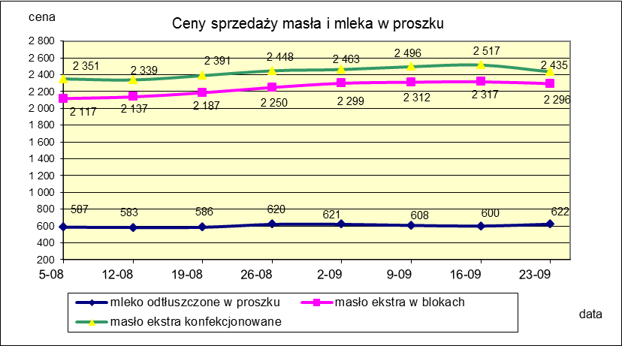
Ceny sprzedaży (NETTO) wybranych produktów mleczarskich za okres: 17-23.09.2018r.
Średnie ceny liczone są jako średnia ważona za 100 kg.
Daty podane w tabelach oznaczają ostatni dzień analizowanego tygodnia (poniedziałek - niedziela)

TOWAR | Rodzaj towaru | POLSKA |  |  | MAKROREGION
 |  |  |  |  | PÓŁNOCNY |  |  | CENTRALNY |  |  | POŁUDNIOWO-WSCHODNI |  |  | ZACHODNI
 |  | Cena [zł/100kg] |  | Tygodn. zmiana | Cena [zł/100kg] |  | Tygodn. zmiana | Cena [zł/100kg] |  | Tygodn. zmiana | Cena [zł/100kg] |  | Tygodn. zmiana | Cena [zł/100kg] |  | Tygodn. zmiana
 |  | 2018-09-23 | 2018-09-16 | ceny [%] | 2018-09-23 | 2018-09-16 | ceny [%] | 2018-09-23 | 2018-09-16 | ceny [%] | 2018-09-23 | 2018-09-16 | ceny [%] | 2018-09-23 | 2018-09-16 | ceny [%]
Masło 82% tł., 16% wody | w blokach | 2,295.74 | 2,316.53 | -0.9 | 2,301.04 | 2,344.32 | -1.8 | 2,346.52 | 2,397.96 | -2.1 | 2,367.76 | 2,368.35 | 0.0 | 2,254.29 | 2,242.54 | 0.5
 | konfekcja | 2,435.45 | 2,516.53 | -3.2 | 2,436.55 | 2,497.65 | -2.4 | 2,448.45 | 2,555.63 | -4.2 | 2,359.41 | 2,371.63 | -0.5 | 2,458.02 | 2,446.70 | 0.5
Masło 80% tł., 16%wody, 2% soli | w blokach | -- | -- | -- | -- | -- | -- | -- | -- | -- | -- | -- | -- | -- | -- | --
Masło | Ogółem | 2,397.31 | 2,485.33 | -3.5 | 2,394.60 | 2,463.05 | -2.8 | 2,436.75 | 2,551.49 | -4.5 | 2,359.70 | 2,371.54 | -0.5 | 2,366.71 | 2,340.27 | 1.1
Mleko w proszku | pełne | 1,202.43 | 1,190.67 | 1.0 | 1,177.70 | 1,149.11 | 2.5 | 1,272.54 | 1,278.31 | -0.5 | -- | -- | -- | nld | nld | -
 | odtłuszczone | 622.50 | 600.20 | 3.7 | 632.40 | 591.44 | 6.9 | 625.08 | 630.77 | -0.9 | 600.71 | 599.12 | 0.3 | 615.18 | 588.31 | 4.6
 | Ogółem | 710.12 | 630.43 | 12.6 | 748.70 | 639.48 | 17.1 | 644.39 | 669.21 | -3.7 | 600.71 | 599.12 | 0.3 | 804.03 | 594.87 | 35.2
Mleko zagęszczone | słodzone | nld | nld | - | -- | -- | -- | -- | -- | -- | -- | -- | -- | nld | nld | -
 | niesłodzone | 552.28 | 566.36 | -2.5 | nld | nld | - | -- | -- | -- | -- | -- | -- | 553.00 | 568.00 | -2.6
 | Ogółem | 629.95 | 605.67 | 4.0 | nld | nld | - | -- | -- | -- | -- | -- | -- | 631.75 | 608.37 | 3.8
Bezwodny tłuszcz mleczny |  | nld | nld | - | nld | nld | - | -- | -- | -- | -- | -- | -- | -- | -- | --
Serwatka w proszku |  | 308.04 | 309.67 | -0.5 | 316.09 | 314.76 | 0.4 | 267.81 | 286.49 | -6.5 | nld | nld | - | -- | -- | --
Laktoza |  | -- | -- | -- | -- | -- | -- | -- | -- | -- | -- | -- | -- | -- | -- | --
Kazeina i kazeiniany |  | -- | -- | -- | -- | -- | -- | -- | -- | -- | -- | -- | -- | -- | -- | --

mleko do skupu
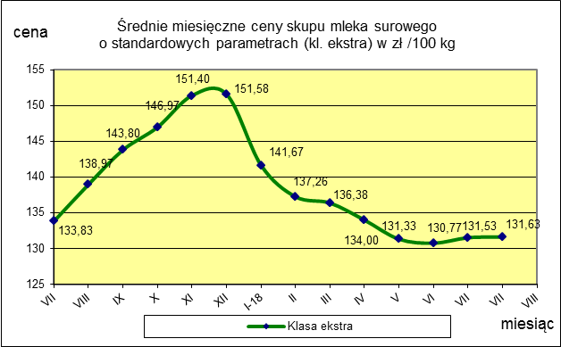
ŚREDNIA WAŻONA CENA SKUPU MLEKA ( NETTO) O STANDARDOWYCH PARAMETRACH (d. KL. EKSTRA) w zł/100kg

 |  |  | TOWAR |  | POLSKA
 |  |  |  |  | Cena [zł/100kg] |  | Miesięczna. zmiana ceny
 |  |  |  |  | sierpień | lipiec
 |  |  | Mleko surowe do skupu o standardowych parametrach |  | 131.63 | 131.53 | 0.1

TOWAR | MAKROREGION
 | PÓŁNOCNY |  |  | CENTRALNY |  |  | POŁUDNIOWO-WSCHODNI |  |  | ZACHODNI
 | Cena [zł/100kg] |  | Miesięczna zmiana | Cena [zł/100kg] |  | Miesięczna zmiana | Cena [zł/100kg] |  | Miesięczna zmiana | Cena [zł/100kg] |  | Miesięczna zmiana
 | sierpień | lipiec | ceny [%] | sierpień | lipiec | ceny [%] | sierpień | lipiec | ceny [%] | sierpień | lipiec | ceny [%]
Mleko surowe do skupu o standardowych parametrach | 136.53 | 137.18 | -0.5 | 122.46 | 122.42 | 0.0 | 127.93 | 127.11 | 0.6 | 128.16 | 127.55 | 0.5

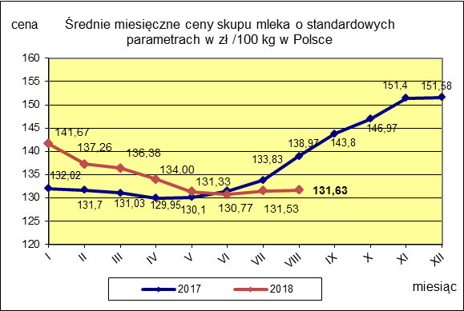

 |  |  |  |  |  |  | POLSKA
 |  |  |  |  |  | TOWAR | sierpień 2018 | sierpień 2017 | sierpień 2016 | Zmiana ceny [%] w 2018r. w stos. do lat:
 |  |  |  |  |  |  |  |  |  | 2017r. | 2016r.
 |  |  |  |  |  | Mleko o standardowych parametrach | 131.63 | 138.97 | 107.26 | -5.3 | 22.7

